빙상
제104회 전국동계체육대회 훈련기자재 구입 세부내역(빙상)

종목 | 품명 | 규격 | 사진 | 사진 | 사진
빙상 | 쇼트트랙블레이드 | 에스티(skate tec) | 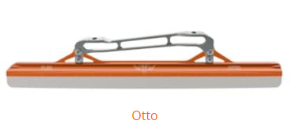 | 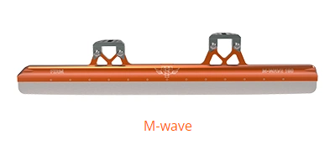 | 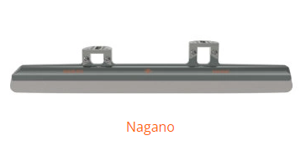
 | 스피드 클랩스케이트 | 에스티(skate tec) | 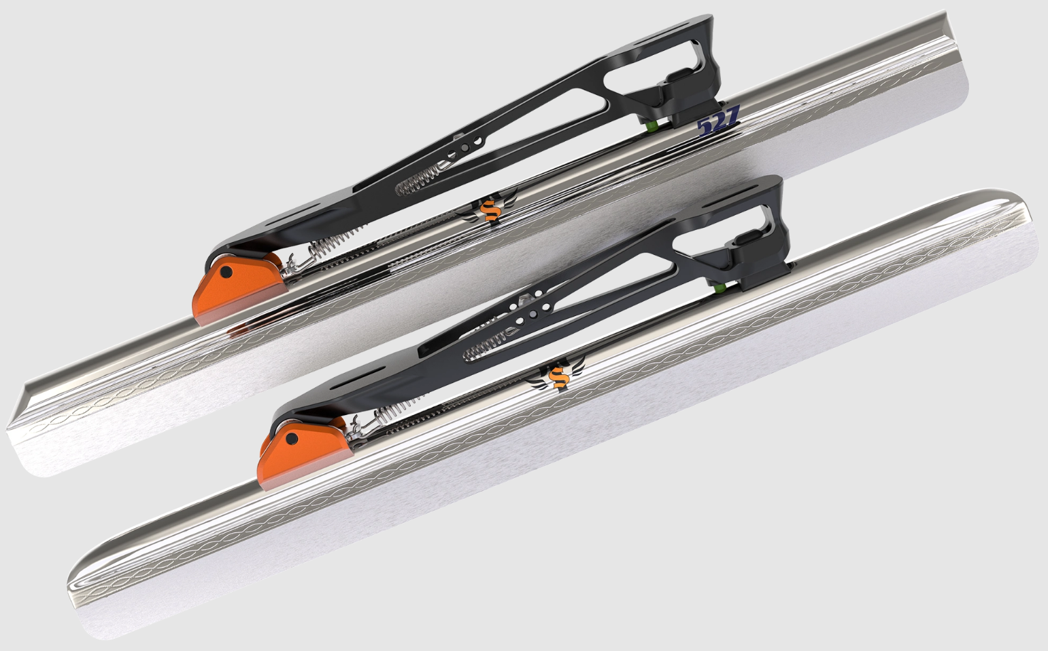
 | 피겨블레이드 | 존윌슨(John Wilson Figure Skate Blade) | 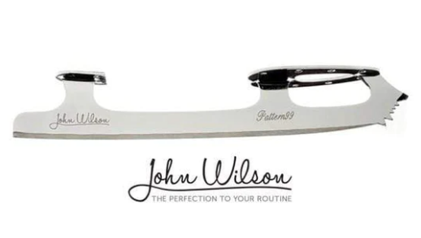 | 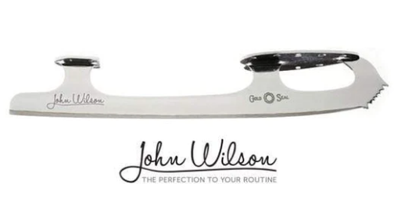 | 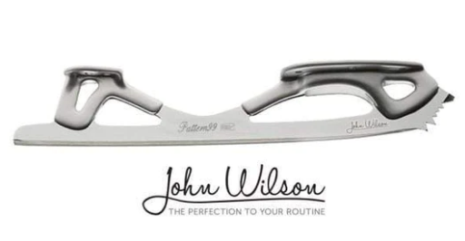

아이스하키
제104회 전국동계체육대회 훈련기자재 구입 세부내역(아이스하키)

종목 | 품명 | 규격 | 사진 | 사진 | 사진
아이스하키 | 하키스틱(초등부) | BAUER NEXUS SYNC GRIPTAC STICK - JUNIOR | 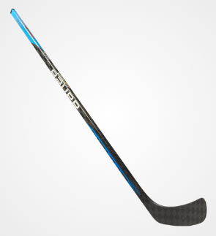 | 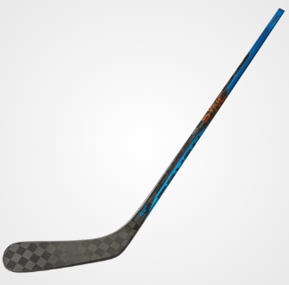
 | 골리패드 | BAUER SURPEME M5PRO GOAL PAD - INTERMEDIATE | 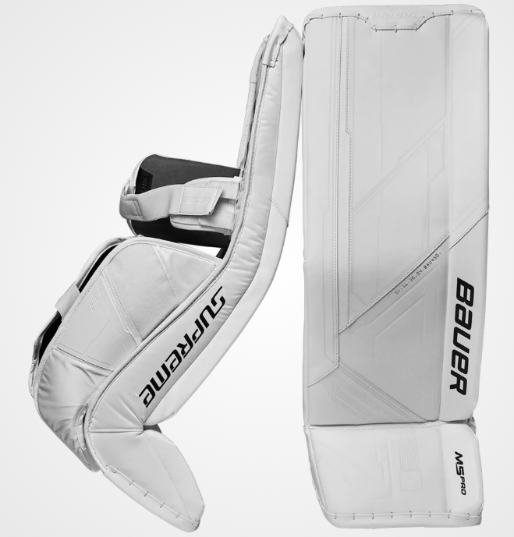 | 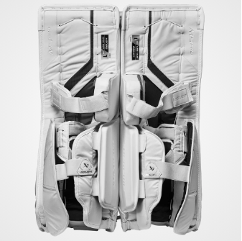
 | 하키스틱(중등부) | BAUER VAPOR HYPERLITE GRIPTAC STICK - SENIOR | 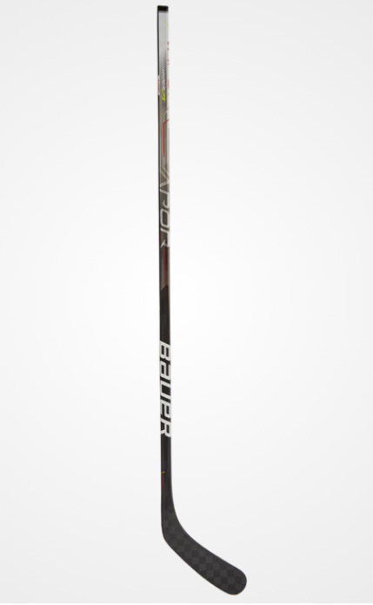 | 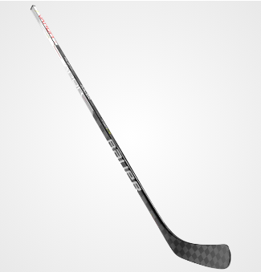
 |  | BAUER VAPOR HYPERLITE GRIPTAC STICK - INTERMEDIATE
 |  | BAUER PROTO-V Goal Stick - SENIOR | 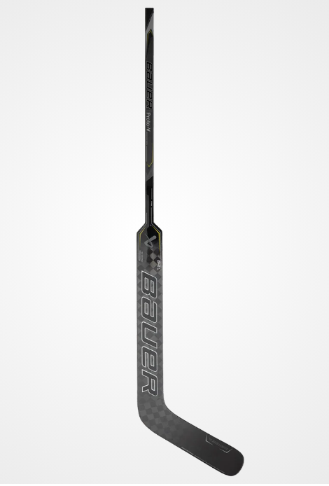 | 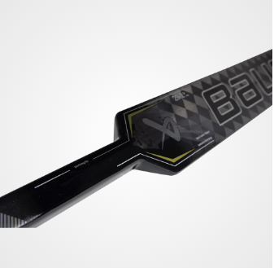
 |  | BAUER NEXUS SYNC GRIPTAC STICK - SENIOR
 |  | BAUER NEXUS SYNC GRIPTAC STICK - INTERMEDIATE
 |  | BAUER AG5NT GRIPTAC STICK - SENIOR | 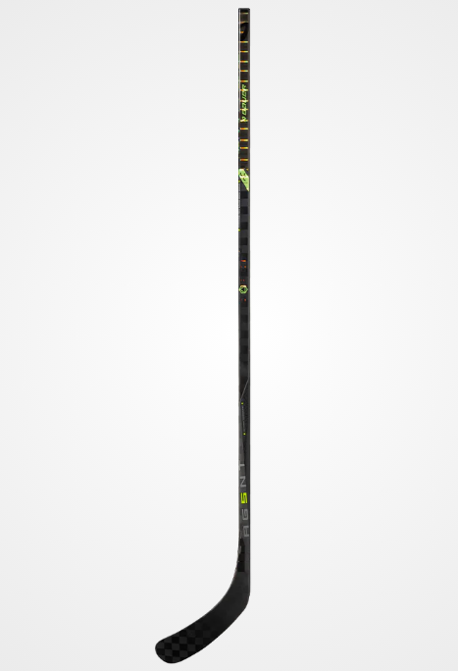 | 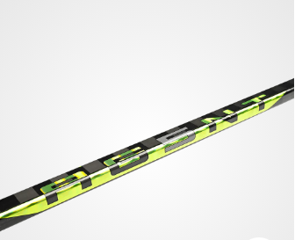 | 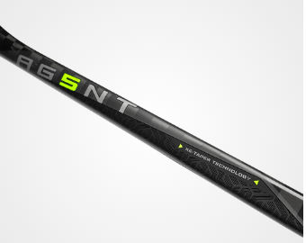
 |  | BAUER AG5NT GRIPTAC STICK - INTERMEDIATE
 | 하키스틱(대학부) | CCM RIBCOR TRIGGER 7 PRO COMPOSITE HOCKEY STICK - SENIOR | 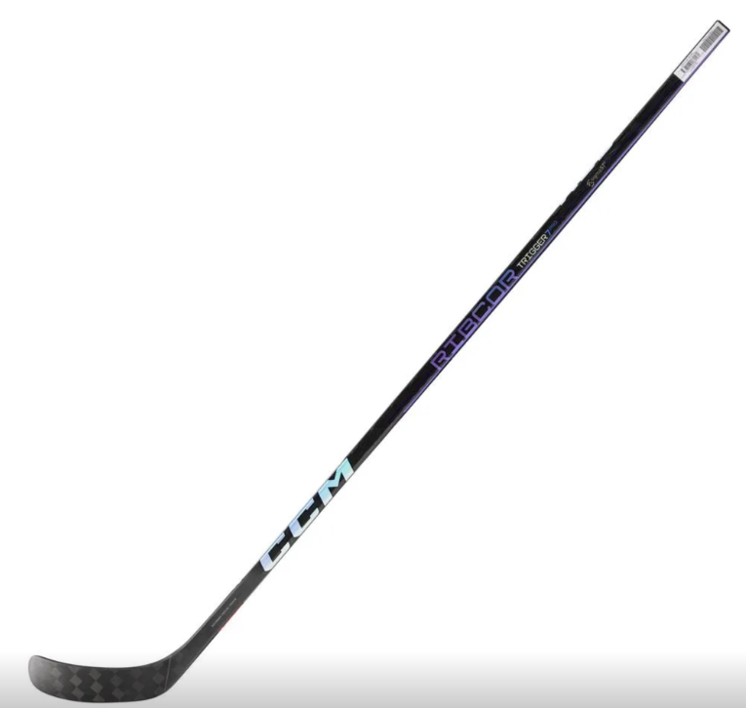 | 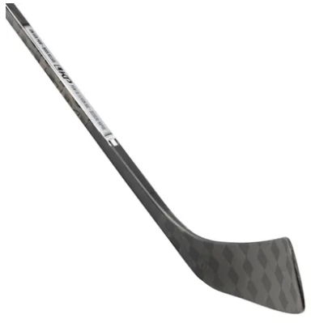
 |  | CCM RIBCOR TRIGGER 6 PRO GRIP COMPOSITE STICK - SENIOR | 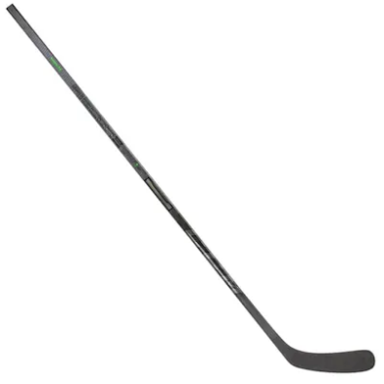 | 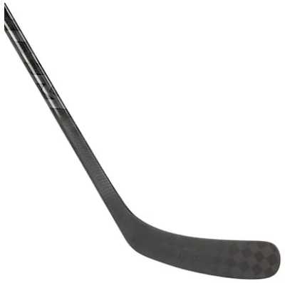
 |  | CCM RIBCOR TRIGGER 5 PRO GRIP COMPOSITE HOCKEY STICK - SENIOR | 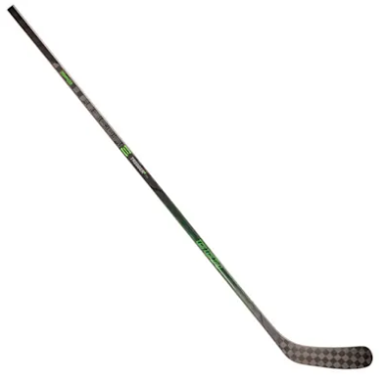 | 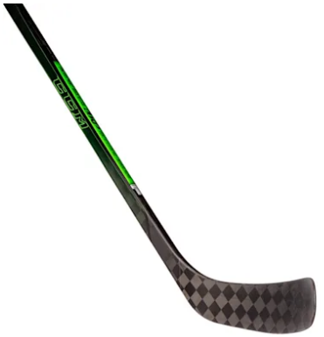
 |  | CCM RIBCOR TRIGGER 4 PRO GRIP COMPOSITE HOCKEY STICK - SENIOR | 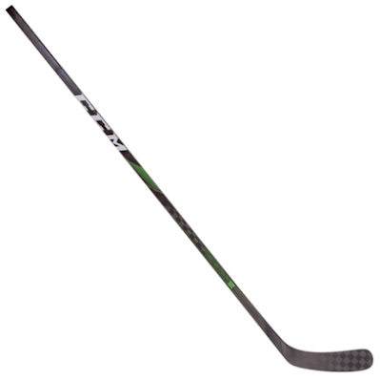 | 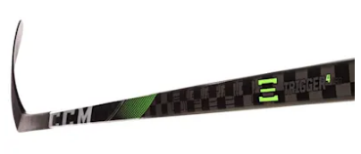
 |  | CCM SUPER TACKS AS3 PRO GRIP COMPOSITE HOCKEY STICK - SENIOR | 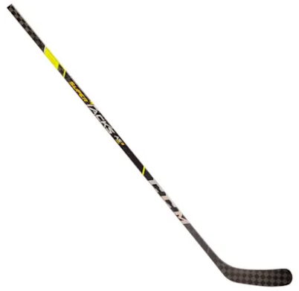 | 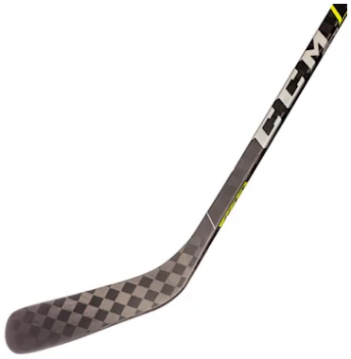
 |  | CCM SUPER TACKS AS4 PRO GRIP COMPOSITE HOCKEY STICK - SENIOR | 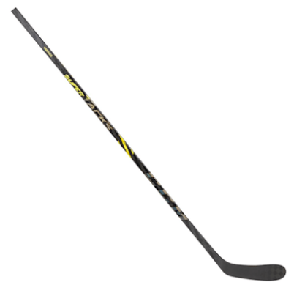 | 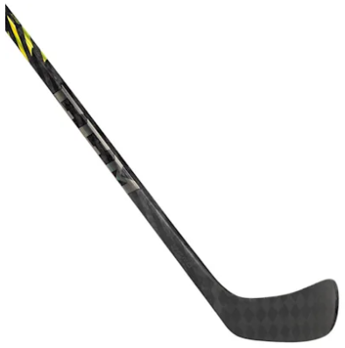
 |  | CCM JETSPEED FT5 PRO GRIP COMPOSITE HOCKEY STICK - SENIOR | 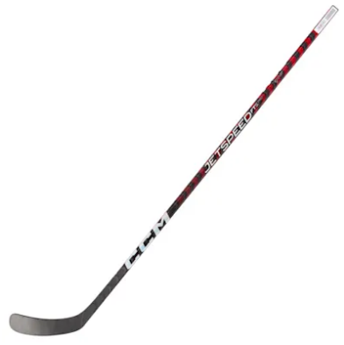 | 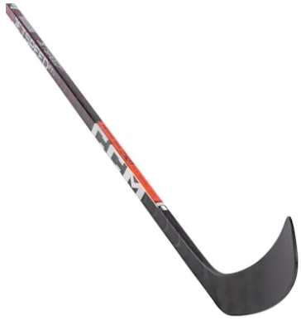
 |  | CCM Axis Senior Goalie Stick - SENIOR | 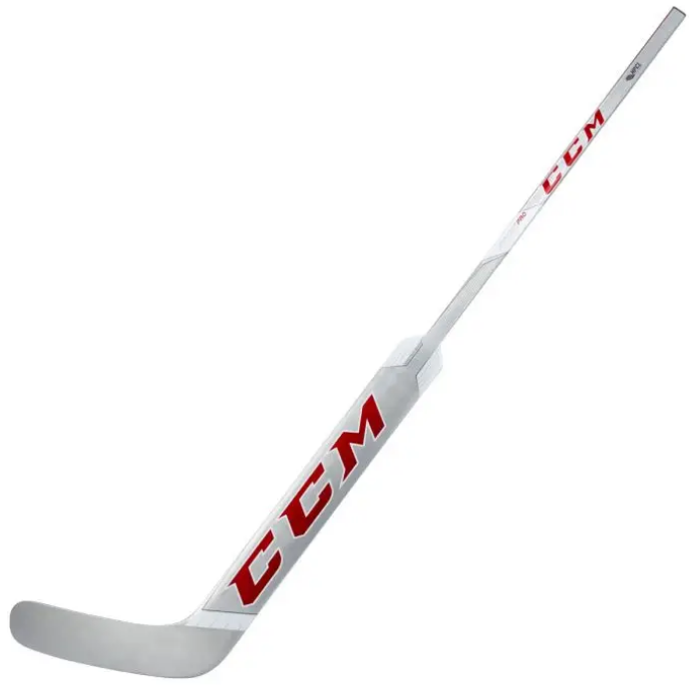 | 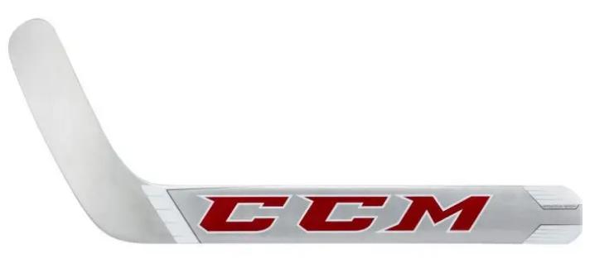
 | 하키스틱(일반부) | BAUER NEXUS SYNC GRIPTAC STICK - SENIOR
 | 하키퍽 | 아이스하키용 퍽 | 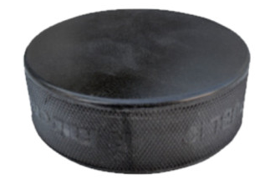

스키
제104회 전국동계체육대회 훈련기자재 구입 세부내역(스키)

종목 | 품명 | 규격 | 사진 | 사진 | 사진
스키 | 스키부츠 | Ski boots Spine Carrera Carbon Pro 598 | 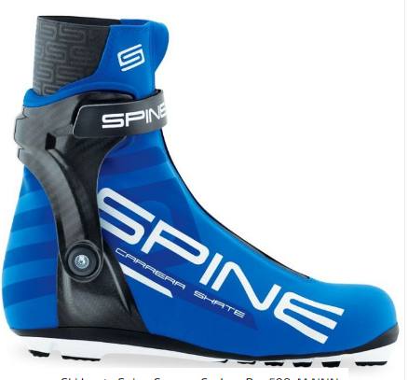
 | 스키부츠 | Ski boots Spine Carrera Classic S291 | 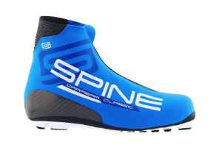
 | 스키폴 | KV+ Tornado Plus Carbon Cross Country Ski Pole | 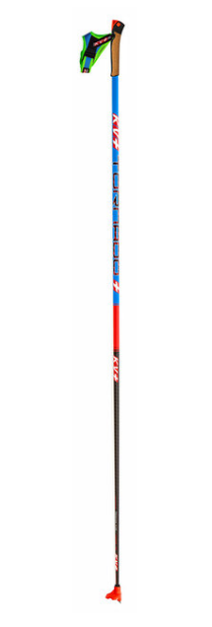
 | 크로스컨트리 스키 | PELTONEN SKI CLASSIC(SUPRA X SKATE) | 
 | 크로스컨트리 스키 | PELTONEN SKI SKATONG(INFRA X) | 
 | 바인딩(클래식) | Rottefella Performance Classic Bindings | 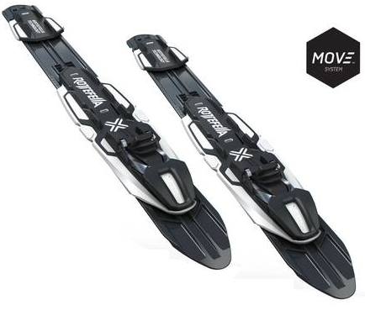
 | 바인딩(스케이팅) | Rottefella Performance Skate Bindings | 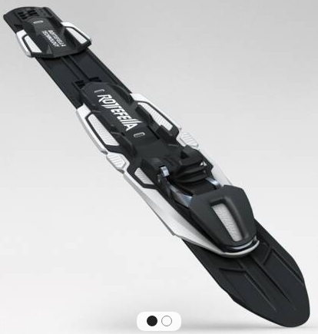
 | 스키왁스 | REX HF WAX | 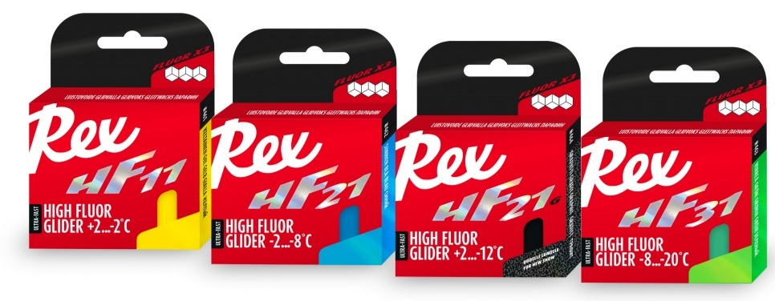
 | 스키왁스 | REX POWDER
 | 스키게이트 인폴 | SPM World Cup GATE Gold Brush Grip(3353)
 | 왁스퓨처 | Wintersteiger(World Cup waxing machine)
 | 왁스온열기 | MAPLUS(HOT BOX 140) | 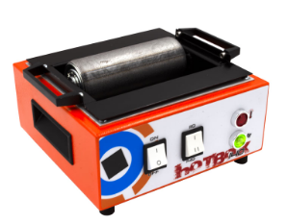
 | 스페어탱크 | MAPLUS(140 TANK) | 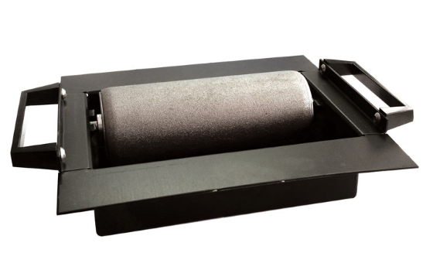

컬링
제104회 전국동계체육대회 훈련기자재 구입 세부내역(컬링)

종목 | 품명 | 규격 | 사진 | 사진 | 사진
컬링 | 유니폼 | ㈜플레이위즈(긴팔 저지) - 맞춤제작
 | 반팔티 | ㈜플레이위즈(반팔카라티) - 맞춤제작
 | 브러쉬패드 | ELITE LITESPEED 패드 | 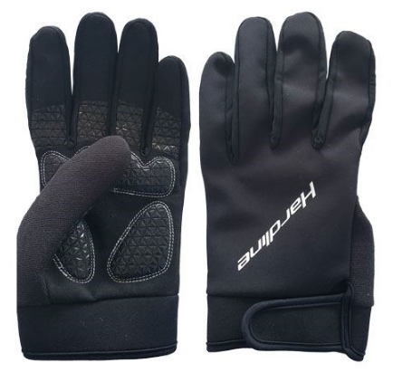
 | 컬링장갑 | 트루 그립 GLOVES | 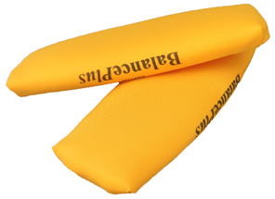
 | 초시계 | 아이워너 스포츠초시계(KS-201) | 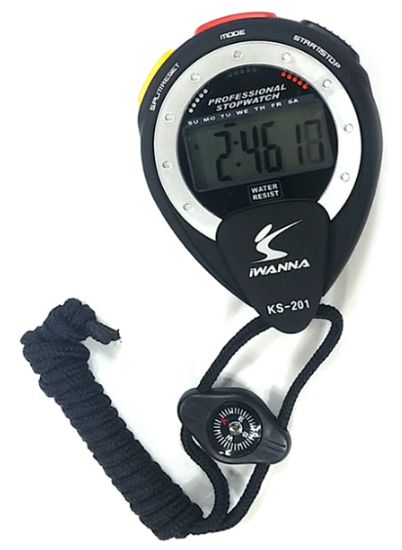

바이애슬론
제104회 전국동계체육대회 훈련기자재 구입 세부내역(바이애슬론)

종목 | 품명 | 규격 | 사진 | 사진 | 사진
바이애슬론 | 스키 | Madshus Redline 3.0 Skate F2-2(182-197) | 
 | 스키 | Madshus Redline 3.0 Skate F3-3(177-197) | 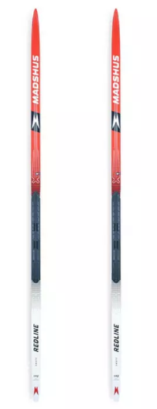 |  | 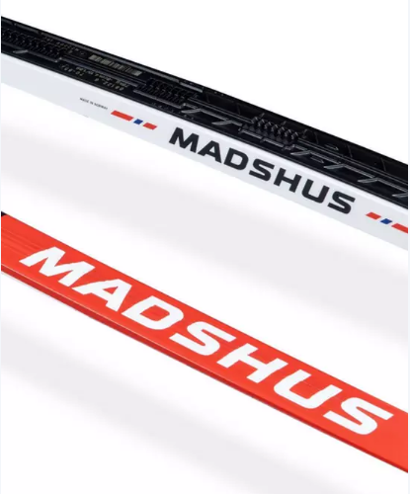
 | 폴 | MADSHUS ENDURACE SKI POLES(135-175) |  | 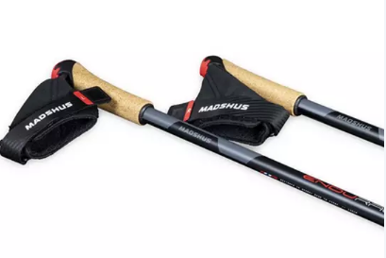 | 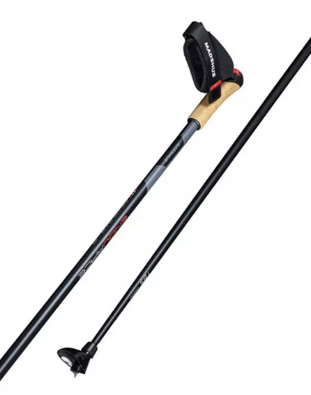
 | 바인딩 | MADSHUS XCELERATOR PRO SINGLE PAIR BINDINGS(SKATE, CLASSIC)
 | 부츠 | Alpina ESK 2.0 Nordic Ski Boots | 
 | 모자 | MADSHUS RACE WARM HAT | 
 | 장갑 | MADSHUS PRO THERMO GLOVE(BLACK) | 
 | 왁스 | 바우티 파우더(VAUHTI POWDER)/REX POWDER
 | 경기복 | 스윅스코리아 jacket element wont(33425-35400)

